Tabelle1
Modell: Nigel

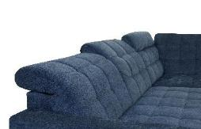
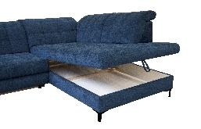
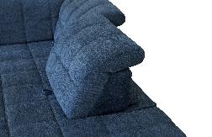
Érvényes 22.01.2025 -től visszavonásig

Termékleírás:
Állványzat: Keményfa, puhafa, forgácslap,
rétegelt lemez
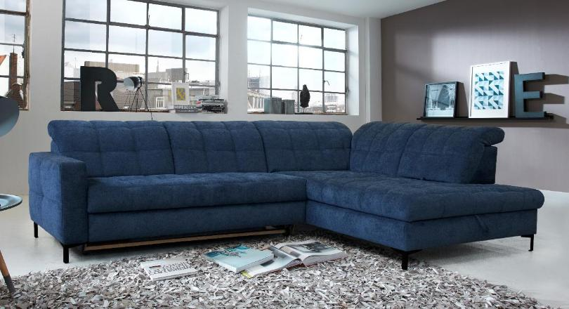
Ülés: Hullámrugós ülés (NOSAG),
kiváló minőségű poliéter szivacs
és puha vattaréteg
Háttámla: Elasztikus gurtni, kiváló minőségű
poliéter szivacs és puha vattaréteg

Karfa: A (16 cm széles)

Láb: M017S (13cm)
Fém, fekete

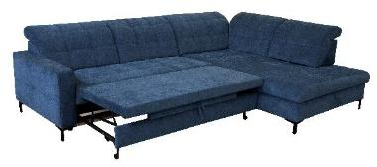

 |  |  | Bruttó Fogy. Ár
 |  | Db. |  | Faktor: | 695

Duplaheverõ 1 balos karfával és 2 háttámla beállítással / 210-156-DL
Nyitott végű sarokpad 3 háttámla beálítással, 1 ülésmélység állítással
és ágynemütartóval / 948-170-BV
Eredeti hátfal
Méret A karfával ca.: 297 x 216 cm

 | vagy fordítva

Nyitott végű sarokpad 3 háttámla beálítással, 1 ülésmélység állítással
és ágynemütartóval / 947-170-BV
Duplaheverõ 1 jobbos karfával és 2 háttámla beállítással / 220-156-DL
Eredeti hátfal
Méret A karfával ca.: 216 x 297 cm
 |  |  |  | Beszerzési árak

0. szövetkat.: DRL, DWN, EQE |  | 1 | 781,875 Ft | 1125

I. szövetkat.: DGS, DPR, GCP, GFS, GNC, HCD, TAT, TCM, TRA, TTA, TTR, XBO |  | 1 | 811,065 Ft | 1167

II. szövetkat.: DCT, DOV, EMS, GCB, GDU, LRS, RVT, TBG, TCH, TNE, TPM, TSE, TSV, ZMR |  | 1 | 840,255 Ft | 1209

III. szövetkat.: FZR, HBU, HGA, HNU, TAV, TCC |  | 1 | 884,735 Ft | 1273

Figyelem! Reklámár!
Csak a fent említett összetételre és szövetekre érvényes!

